Info
Information

Dette regneark er en tilskudsberegner, som stilles frit til rådighed for folkeoplysende foreninger i København.

Excelfilen er udarbejdet af Kultur- og Fritidsforvaltningen.

Tilskudsberegneren er et overslagsværktøj, der kan hjælpe foreningerne med at forstå de bagvedlæggende tilskudsberegninger og tjekke om der er behov for ændring af deres tilskudsgrundlag.

Tilskudsberegnerens resultater er ikke endelige og der tages forbehold for evt. fejl. Endelige beregninger foretages af Folkeoplysning.

Er du førstegangsbruger af Tilskudsberegneren, anbefaler vi at læse vejledningen grundigt.

Du finder Tilskudsberegneren på vores hjemmeside under emnet Lokaletilskud og Medlemstilskud.
Klik her for at downloade en ny tilskudsberegner (åbner link til Københavns Kommunes hjemmeside)
Vejledningen finder du ved at klikke på fanebladet "Vejledning" nederst til venstre i bjælken, som vist på billedet:

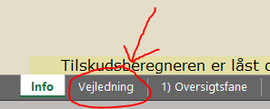

Tilskudsberegneren er låst og kan kun redigeres i bestemte felter.
Låste tekster og felter må ikke redigeres eller slettes.
Version: 11.2.2024
Edoc: 2022-0403251

